EC2にCloud9導入
1 | EC2サービスを検索します
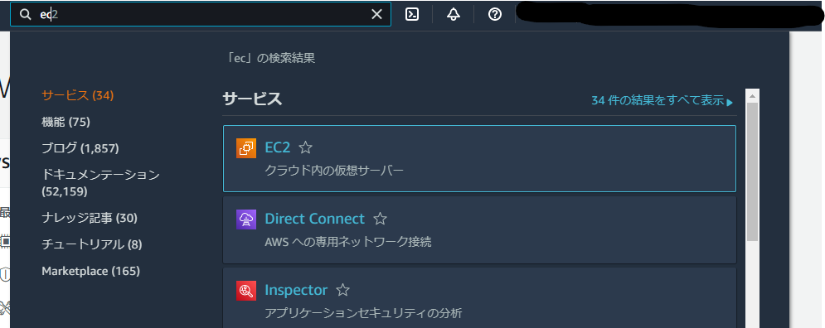

2 | インスタンスを起動します
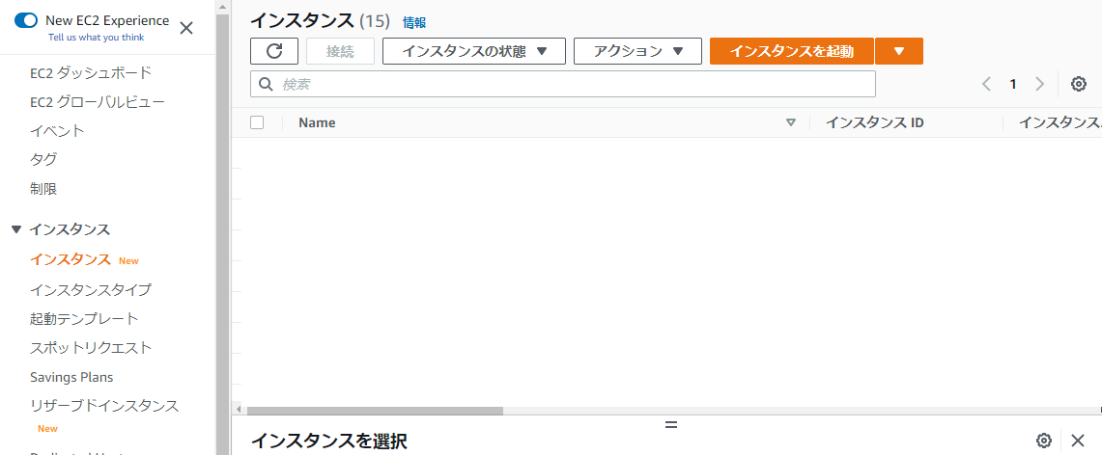

3 | OSを選択します
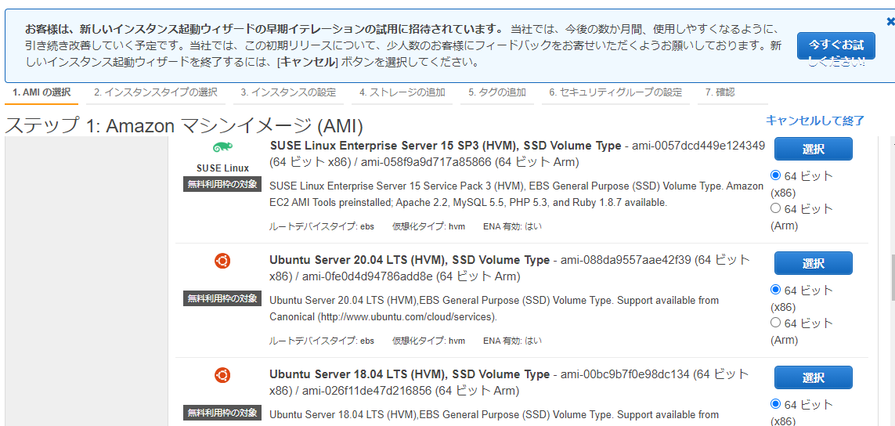

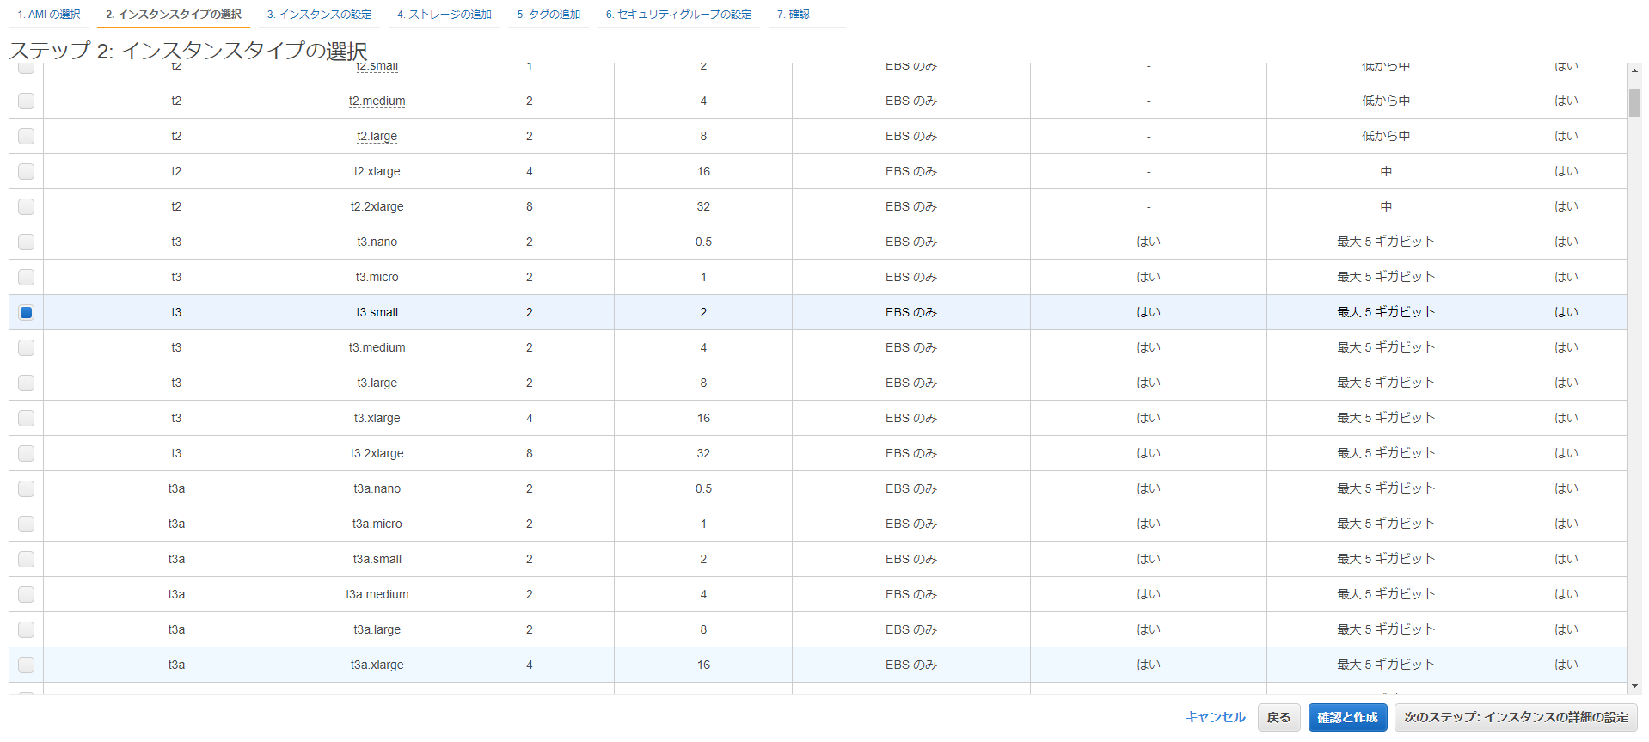
4 | インスタンスタイプを選択します
 | ※Cloud9用なら最低でもt3.smallを選択します。

5 | 起動します
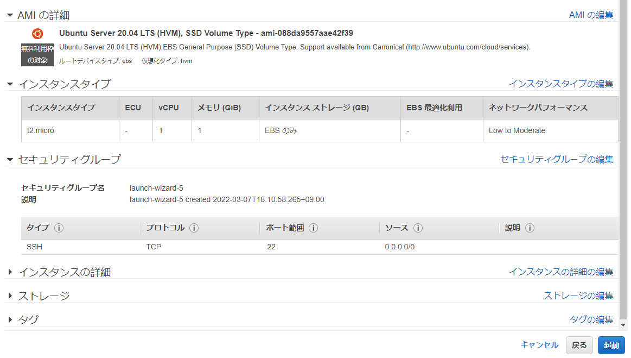

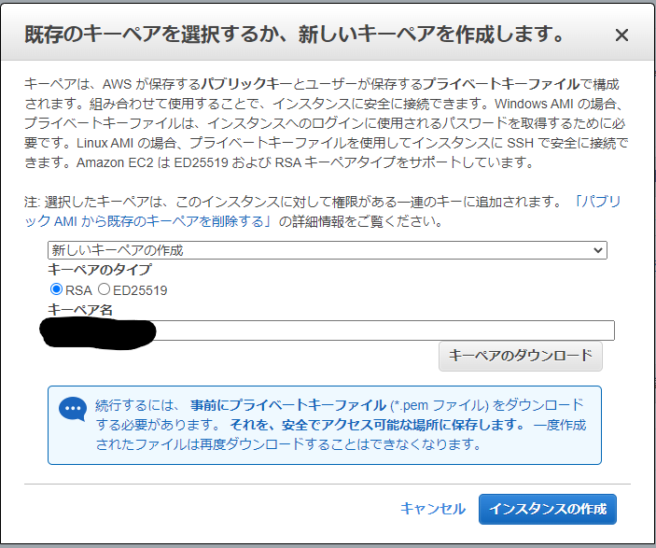
6 | ペアキーの作成
 | ※ペアキーを大事のもってください

7 | 作成したインスタンスを選びます

8 | 接続ボタンを押下します

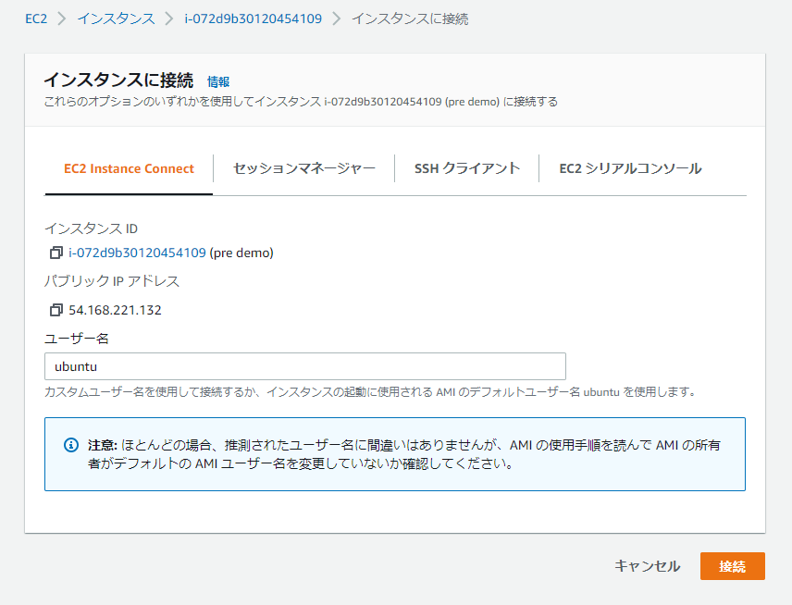
9 | ユーザ名の確認して接続を開始します
 | Amazon Linuxならユーザ名はec2-userです

10 | EC2を更新します | sudo apt-get update
 |  | sudo apt-get upgrade

11 | Cloud9サービスを検索します
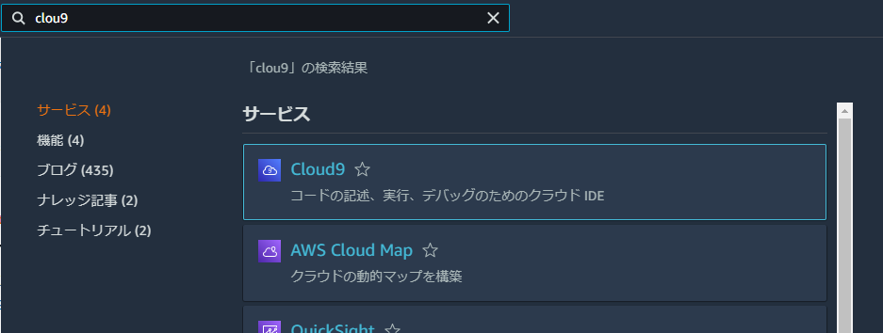

12 | 環境を作成するボタンを押下します

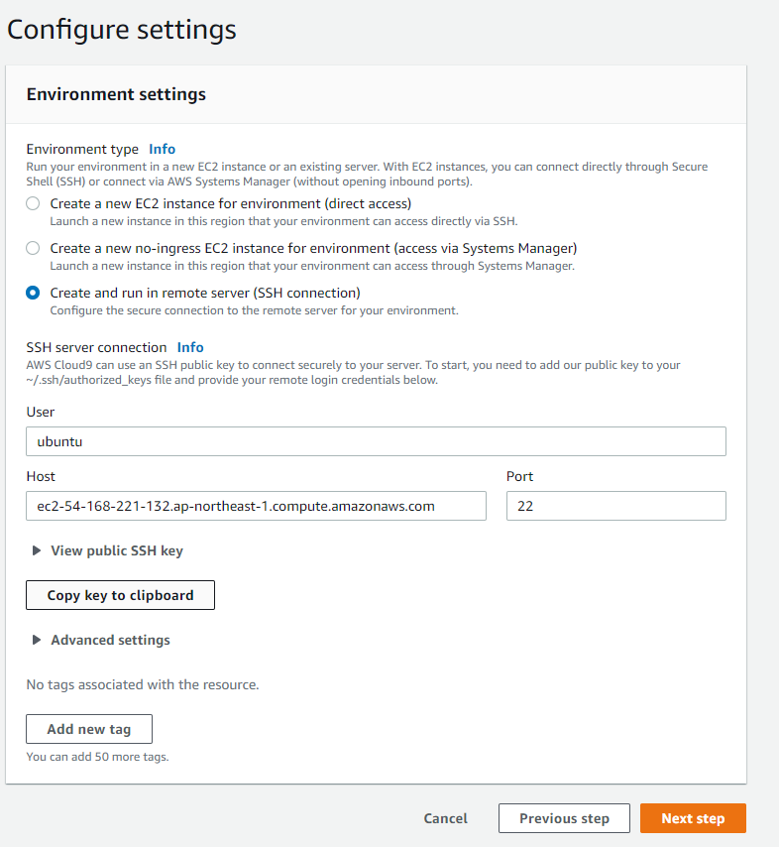
13 | User(ユーザ)にEC2のユーザ名
 | Host(ホスト)にEC2のpublic dns
 | Portが22になっていることを確認

 | そして、Cloud9のpublic SSH keyをコピーしておきます

14 | コピーしたキーをEC2に格納します | echo <コピーしたキー> >> ~/.ssh/authorized_keys

15 | 接続処理でnodejsが必要なので、インストールします | curl -fsSL https://deb.nodesource.com/setup_16.x | sudo -E bash -
 |  | sudo apt install -y nodejs

16 | Cloud9に戻って、Next step(次へ)を押します
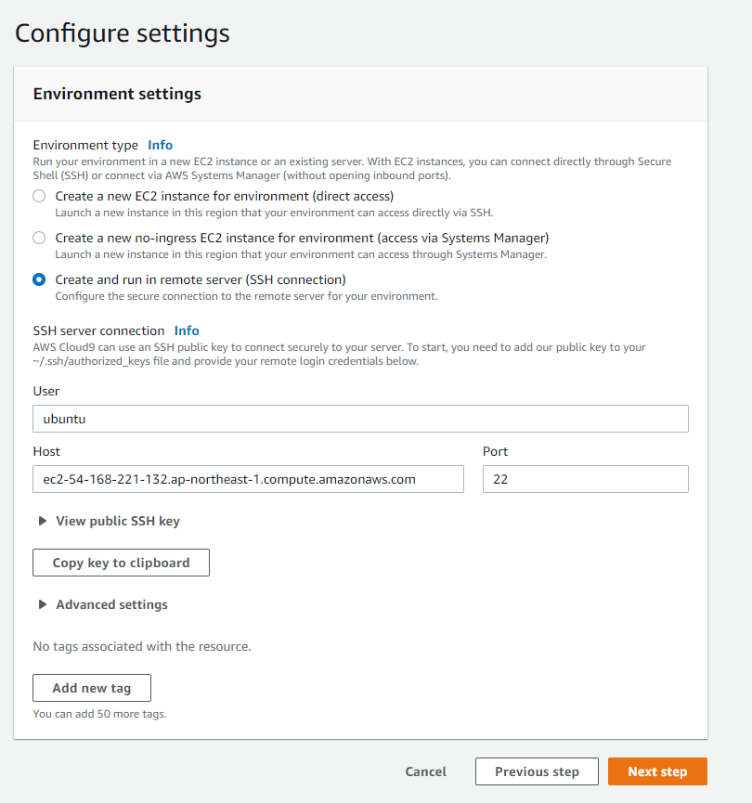

17
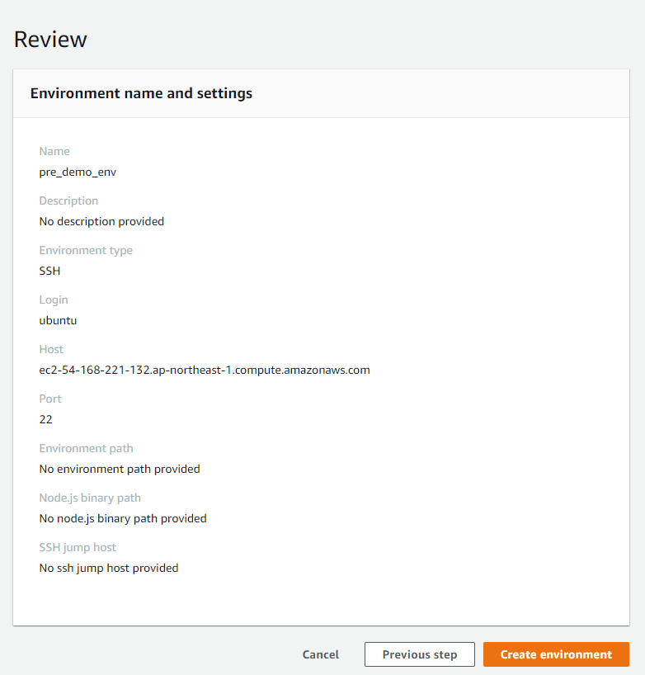

18 | 「c9_install」というURLを右クリックでコピーします。
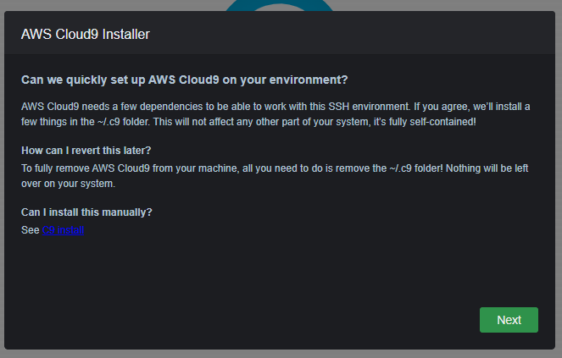

19 | コピーしたURLからインストールscriptをダウンロードします | wget <コピーしたURL>

20 | scriptにアクセス許可します | chmod a+x c9-install.sh

21 | インストールにpythonが必要です。 pythonをインストールします | sudo apt-get -ya install python

22 |  | sudo apt-get install build-essential

23 | scriptの実行 | ./c9-install.sh

24 | Next(次へ)を押下
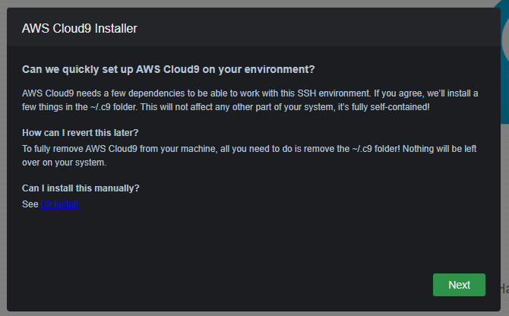

25 | Next(次へ)を押下
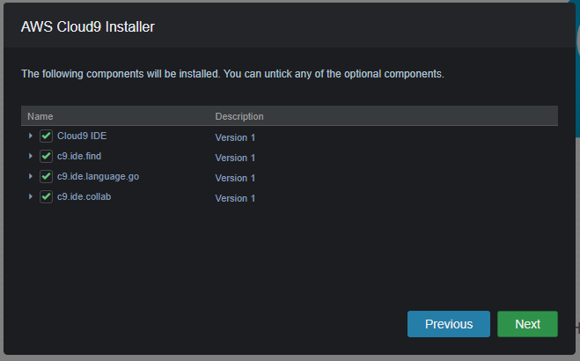

26 | Cloud9環境が完成!
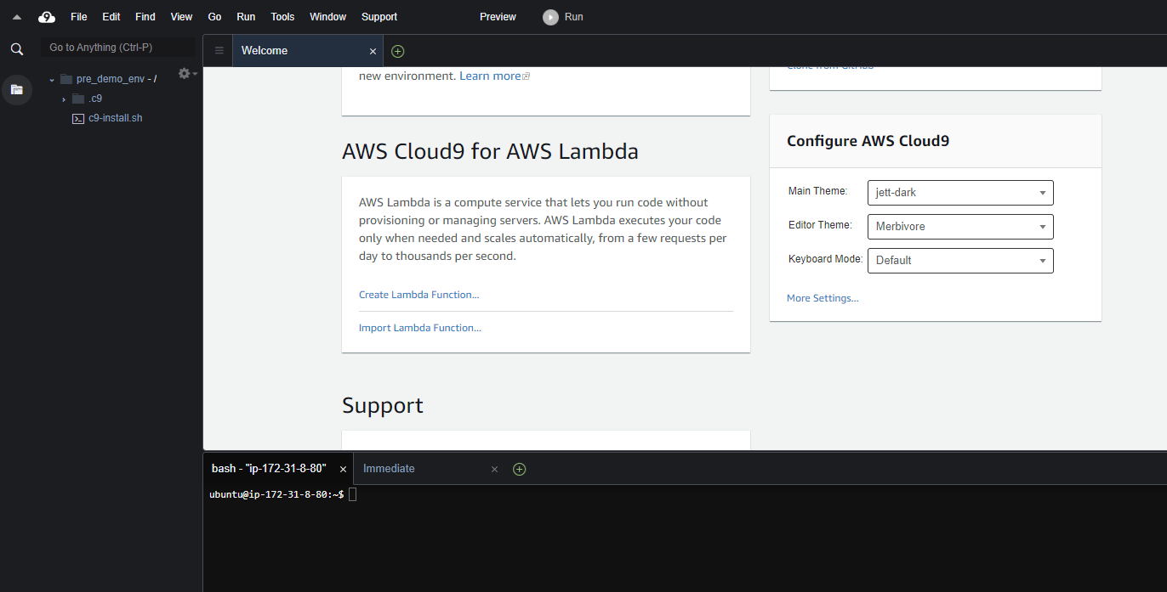

27 | AWS cliをインストールします | sudo apt-get install -y awscli

28 | EC2にAWS User Credentialを格納します | aws configure

アクセスキーID
アクセスキー
リージョン
未入力でいい

アプリ作成
1 | Vue Cliをインストールする | sudo npm install -g @vue/cli

2 | Amplify Cliをインストールする | sudo npm install -g @aws-amplify/cli

3 | Vueプロジェクトの作成 | vue create <プロジェクト名>

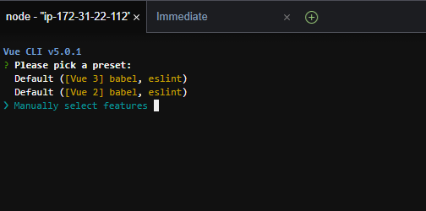

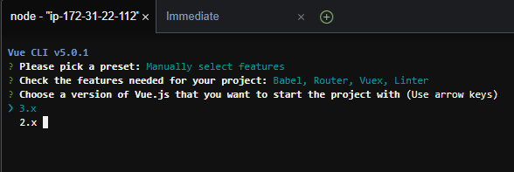

4 | 作成したプロジェクトフォルダに移動 | cd <プロジェクト名>

5 | ./<プロジェクト名>/vue.config.js ファイルの書き換える ※ローカルでやる場合は換える必要ないですが、AWS上で あるためAWSのホストを許可します。 | const { defineConfig } = require('@vue/cli-service') module.exports = defineConfig({ transpileDependencies: true }) | → | const { defineConfig } = require('@vue/cli-service') module.exports = defineConfig({ transpileDependencies: true, devServer: { allowedHosts: "all", }, })

 | Vueアプリを起動してみます | npm run serve

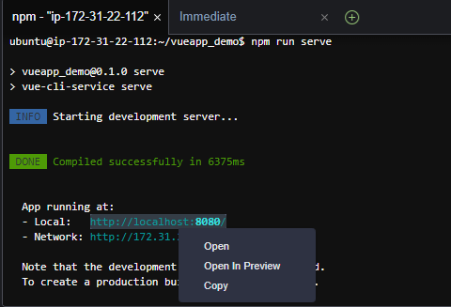

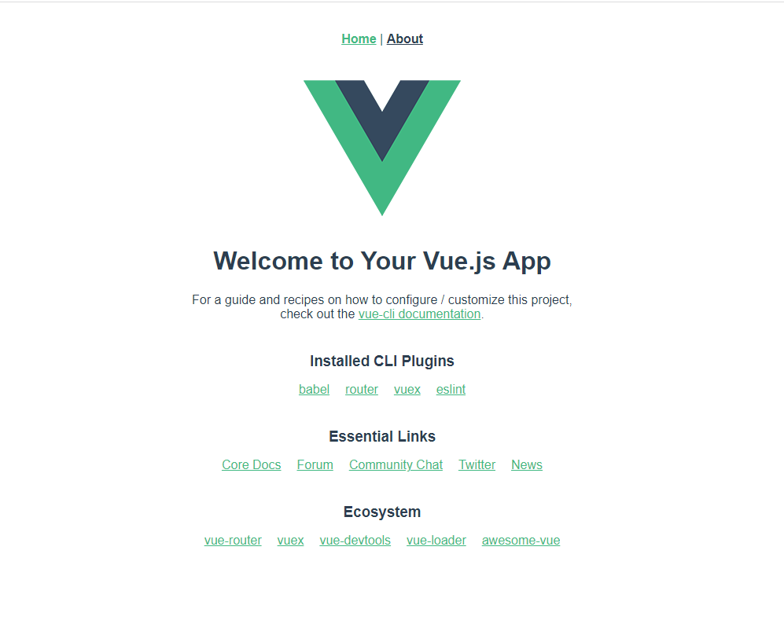

ウェブアプリが開かない場合は、基本的にはEC2のインバウンドルールにTCP許可されていないからだと考えられます。
TCPを許可するには：
「sec_gp設定」シート参照

6 | amplify ユーザの作成 | amplify configure
 | ※アプリ用ユーザ作成したい場合 デフォルトユーザ(Current Crendetial User)でアプリを 作成するなら、こちらが不要

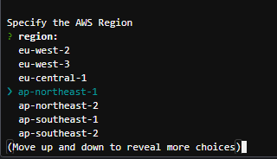

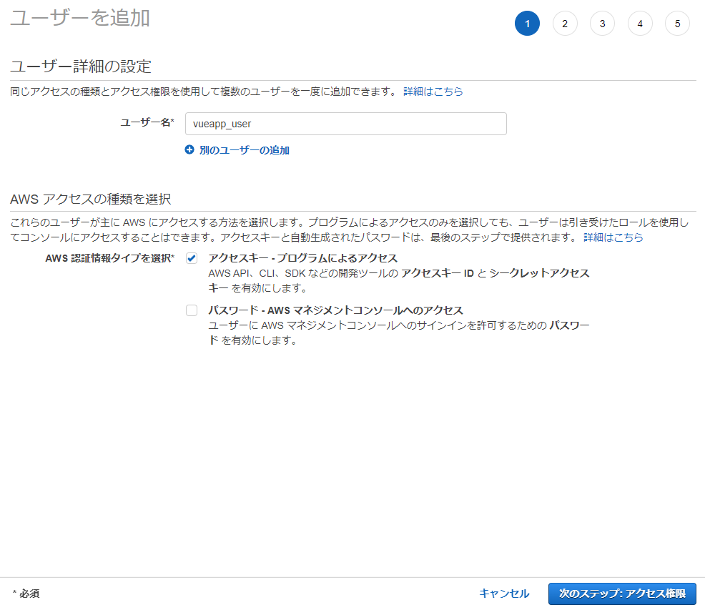

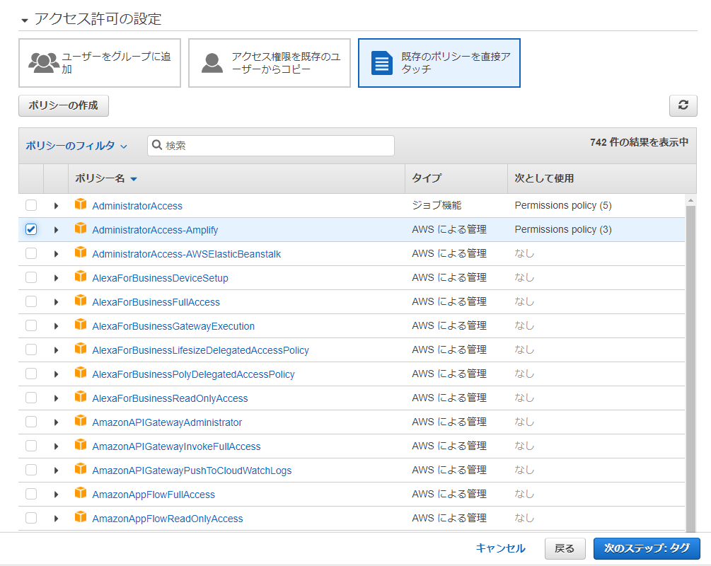

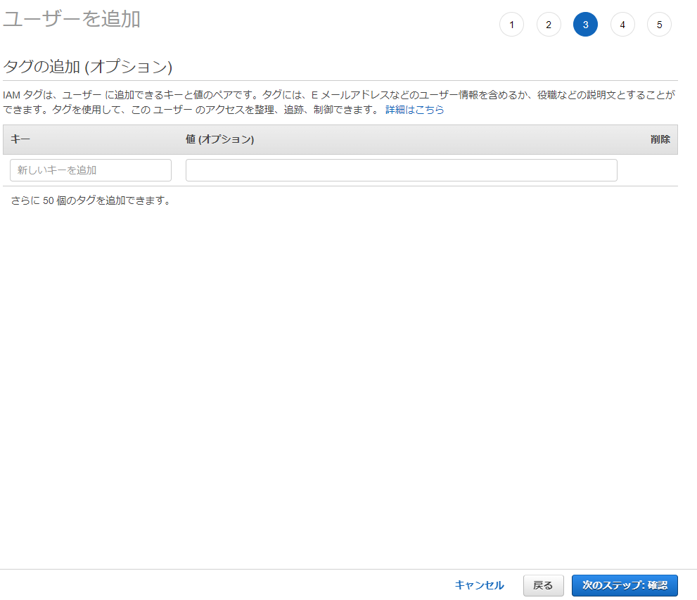

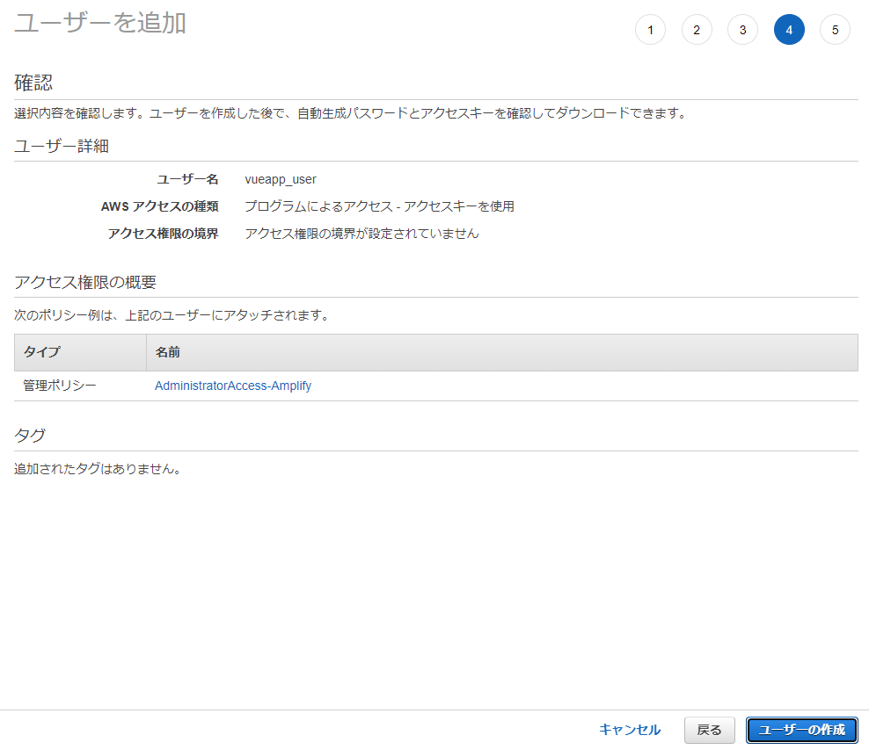

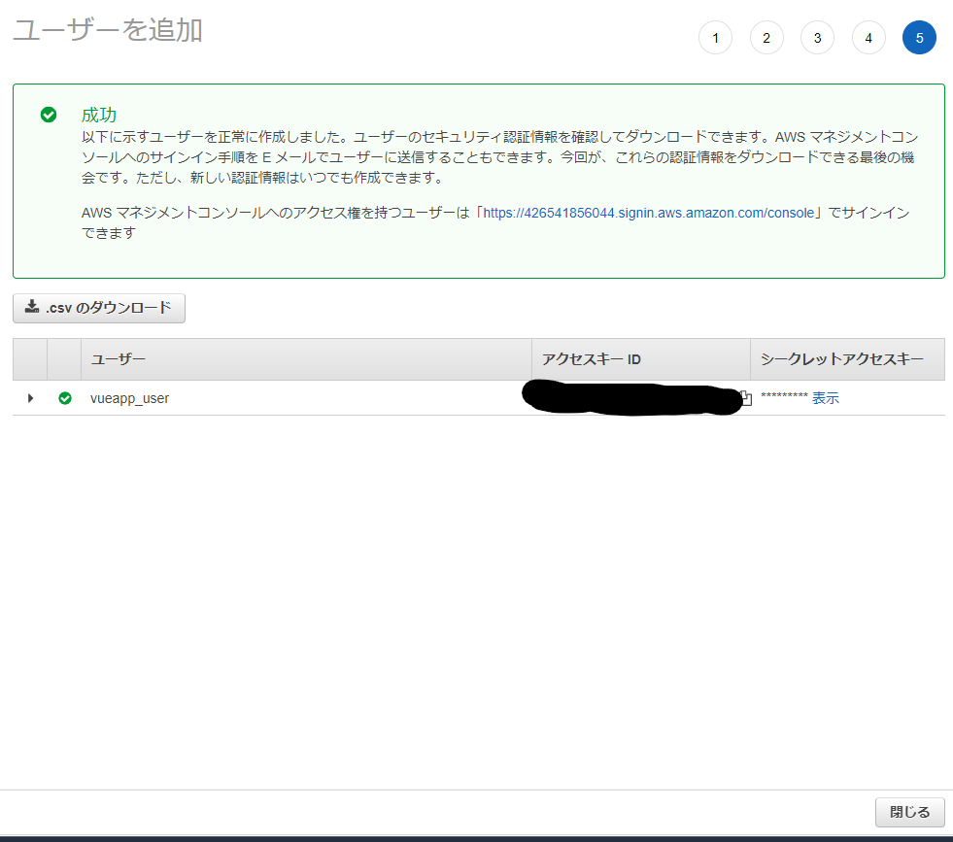

7 | Amplifyアプリの作成 | amplify init

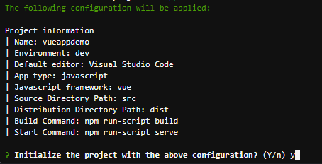

 | amplifyを検索します

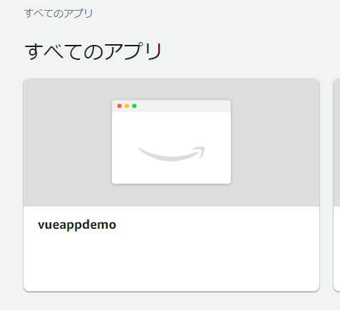
 | 作ったアプリを選択します

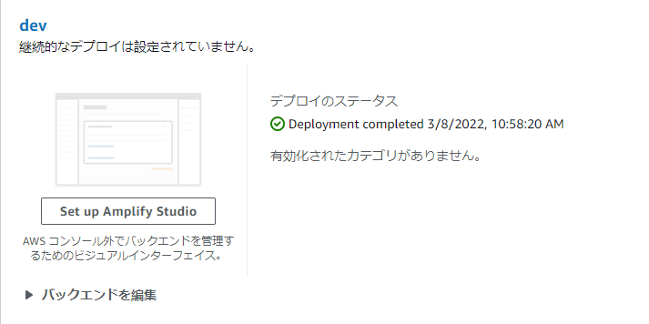
 | Set up Amplify Studioを押下します

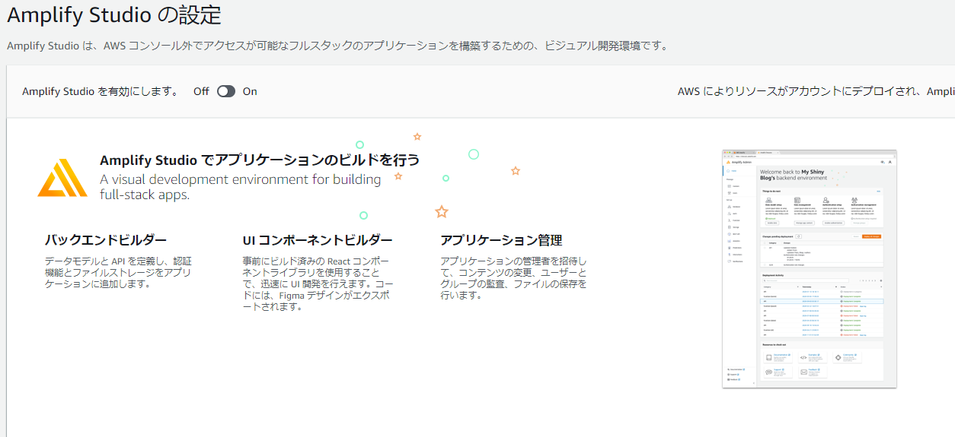
 | onにして、Amplify Studioを有効にします

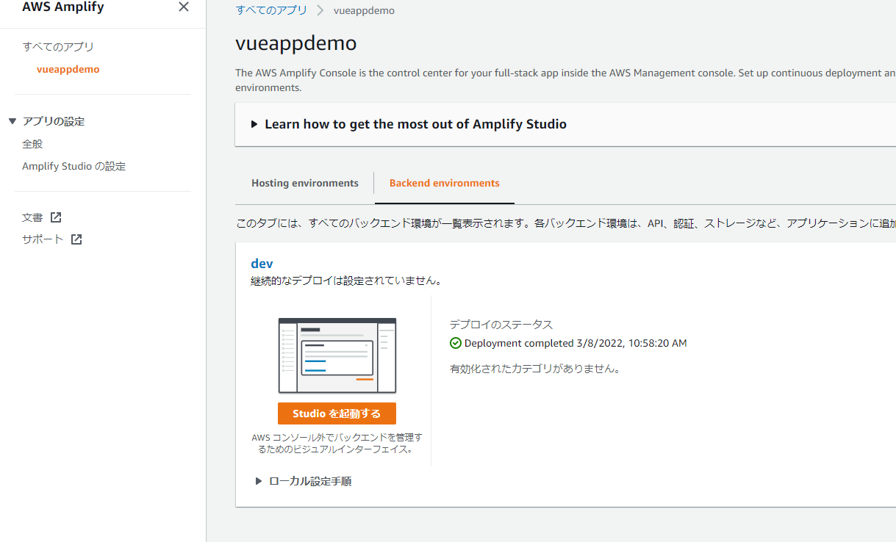
 | Studioを起動するボタンがあることを確認し、押下します。

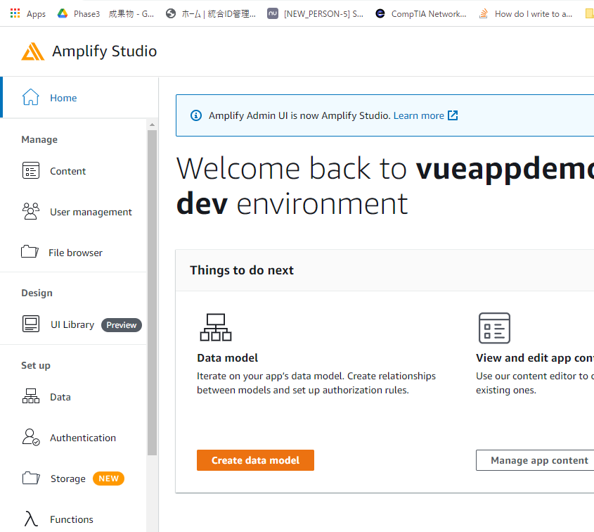
 | Authenticationメニューを押下します

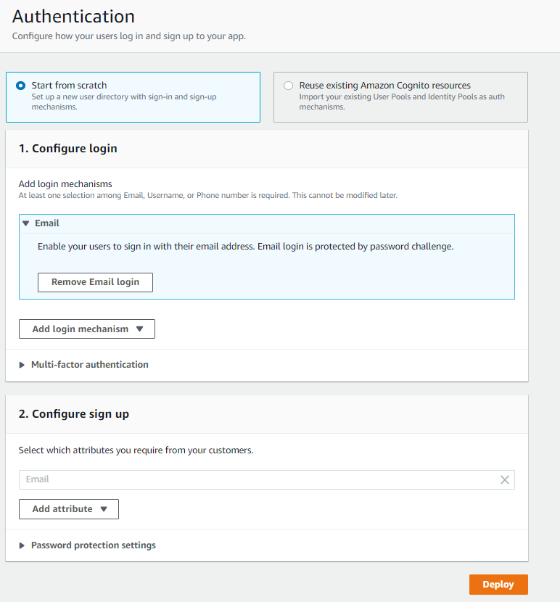
 | Authentication設定の画面が表示されます

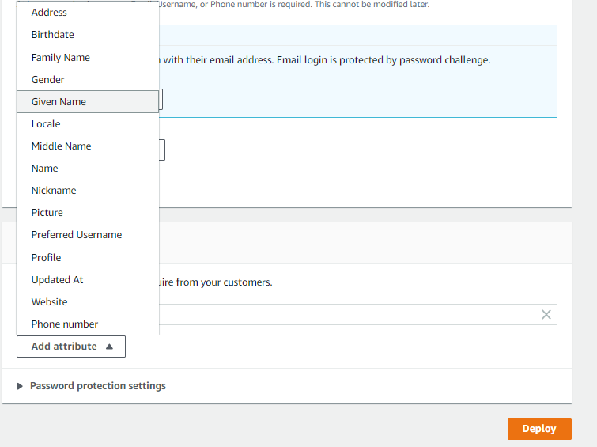
 | サインアップ時にEmail以外のattributeも追加で利用できます
 | 今回がGiven Nameを追加します

 | Deployを押下します
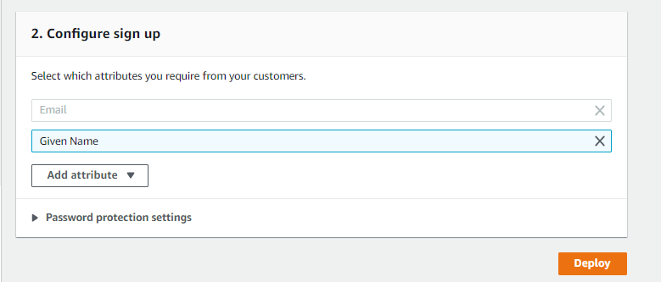

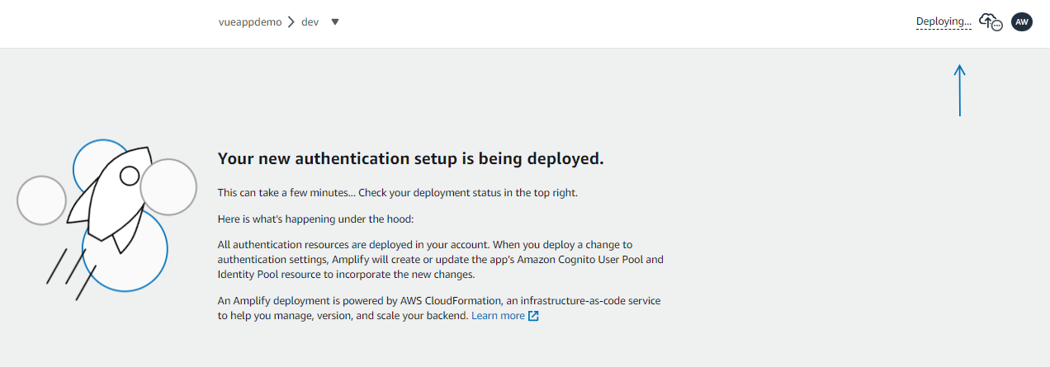
 | バックエンド作成中と表示されます

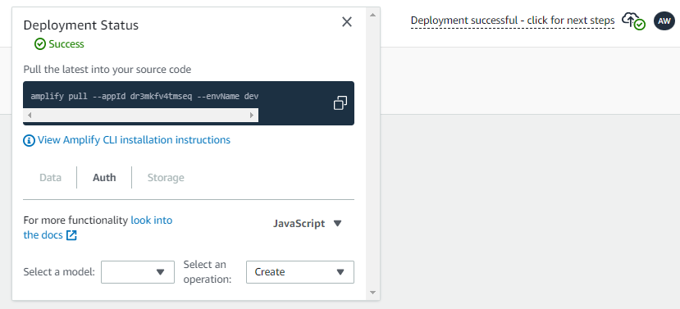
 | pullコマンドをコピーします

 | 作成したAmplifyのバックエンドをpullで取得します

sec_gp設定
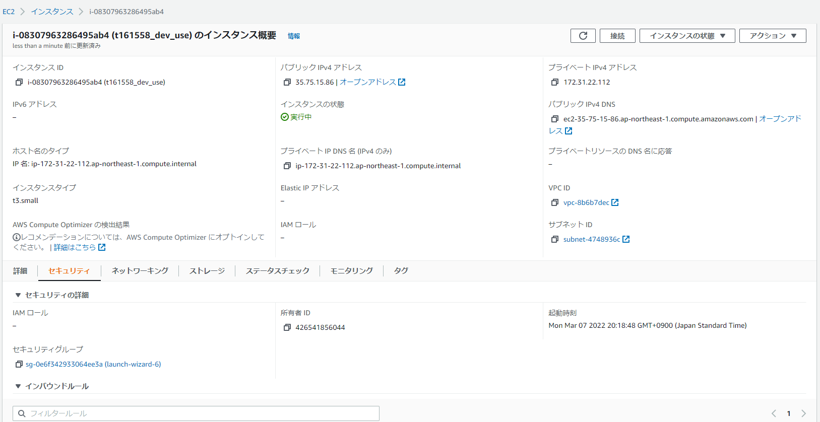
1

EC2のセキュリティグループを開きます

2

インバウンドルールを編集する

ルールを追加する
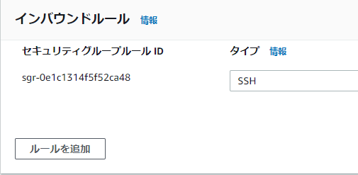
3

4

タイプ：カスタムTCP
ポート:8080
ソース：マイip
を選択する

5

最後にルールを保存して、,完了。

